Instrucciones
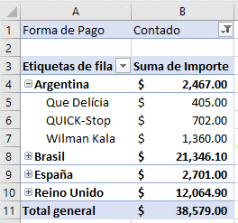
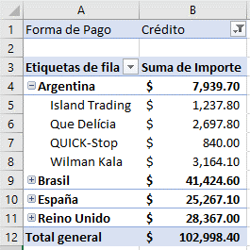
Bloque 3 administración de datos mediante tablas

1.- Hola bienvenido a este bloque 3, ahora demostratas los aprendido esta semana, usando la hoja Base de Datos crea una tabla y responde las siguientes preguntas:
Preguntas:
1.- ¿Cúal fue el importe de las ventas liquidadas de contado?
2.- ¿Cúal es importe de Credito que otrogamos a las ventas?
3.- ¿Cuál es el total de credito cedido a Wilman Kala en Argentina?
4.- ¿Cuál es el precio del producto mas costoso?
5.- ¿Cuál es el total de ventas de contado vendido en España y Reino unido?

2.- Crear un pequeño panel de control mediate segmentación de datos como se muestra en la imagen
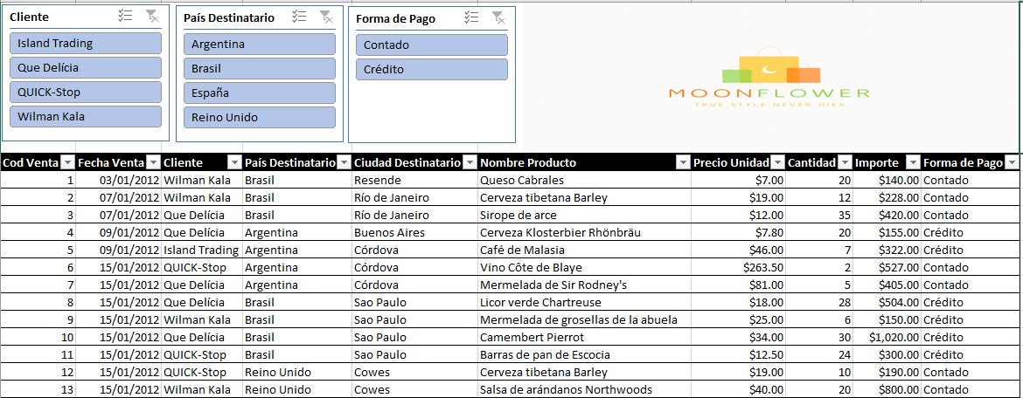

3.-Apartir de la tabla creada en la hoja base de datos, crea un reporte con tabla dinamica que mustre las ventas a credito o contado realizadas en cada uno de los paises de destino, los clientes y el total
de la venta realizada. Te dejo un preview del resultado esperado.

